Cas--2-G50--FEV
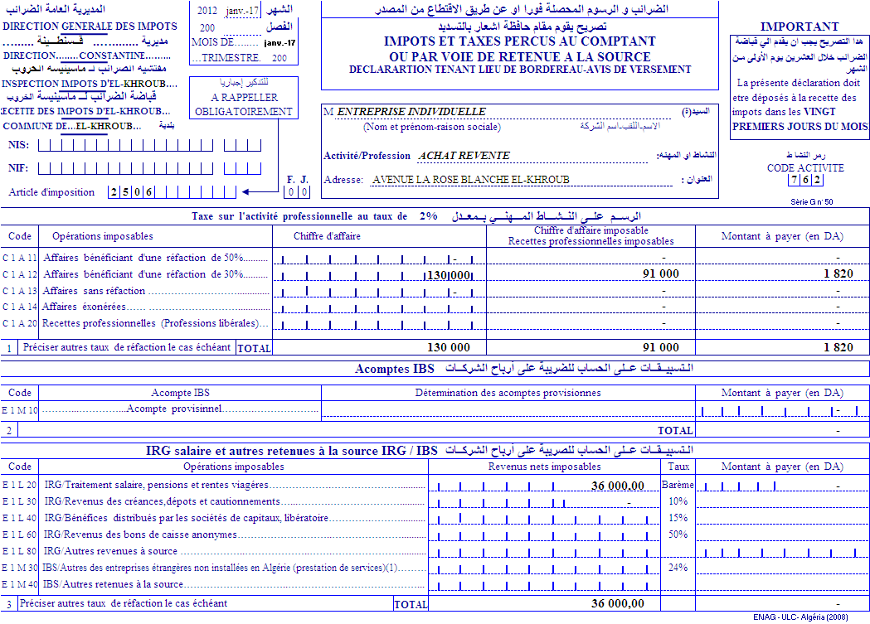

Cas--2-G50-FEV
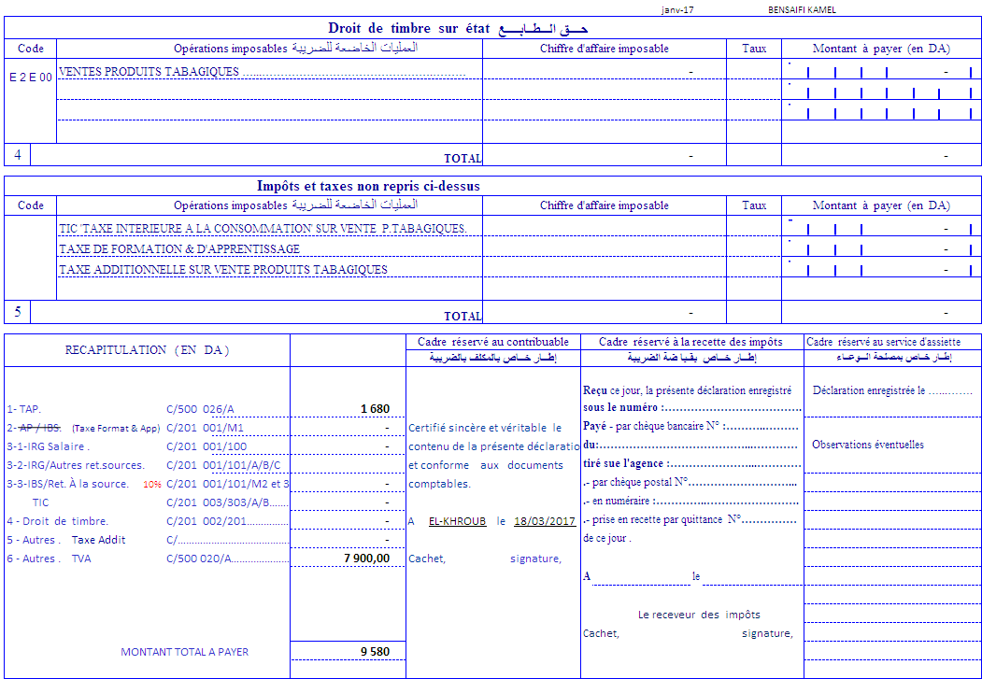

Cas--2-G50--3-FEV)
